상품제안서
아이리버 스마트 에어펌프 | 상품코드: S11892

 |  |  |  |  |  |  | 02-713-8555 | www.synergygift.co.kr
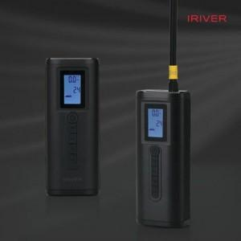

【상세/제작정보】 | 강력한 150PSI 공기압으로 SUV 타이어까지 공기주입 가능

【인쇄/포장옵션】 | 레이저 / 포장지포장

【공급단가】 | 수량 | 10~ | 30~ | 100~ | 300~ | 500~
*VAT별도 | 단가 | 58,500원 | 54,900원 | 51,800원 | 50,400원 | 49,500원

【상품 URL】 | https://www.synergygift.co.kr:443/src/goods_detail.php?gdno=15131

